Лист1
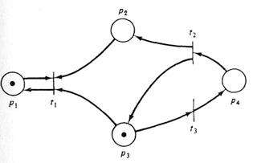
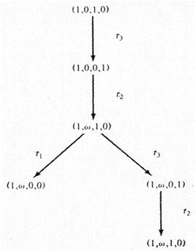
P= | p1 | p2 | p3 | p4
m= | 1 | 0 | 1 | 0
I(t1) | 1 | 1 | 0 | 0
I(t2) | 0 | 0 | 0 | 1
I(t3) | 0 | 0 | 1 | 0
O(t1) | 1 | 0 | 0 | 0
O(t2) | 0 | 1 | 1 | 0
O(t3) | 0 | 0 | 0 | 1

